关系图
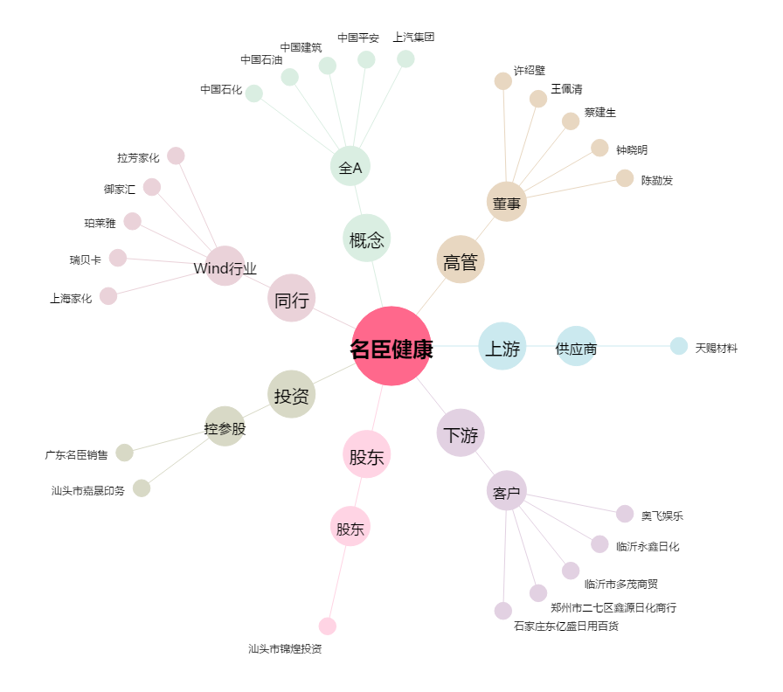
名臣健康[002919.SZ] - 关系概览图

